一覧
画面名 |  |  | 一覧画面 |  |  | 画面ID |  |  | list
概要
一覧画面を表示。

画面構成
PC・タブレット・スマートフォン

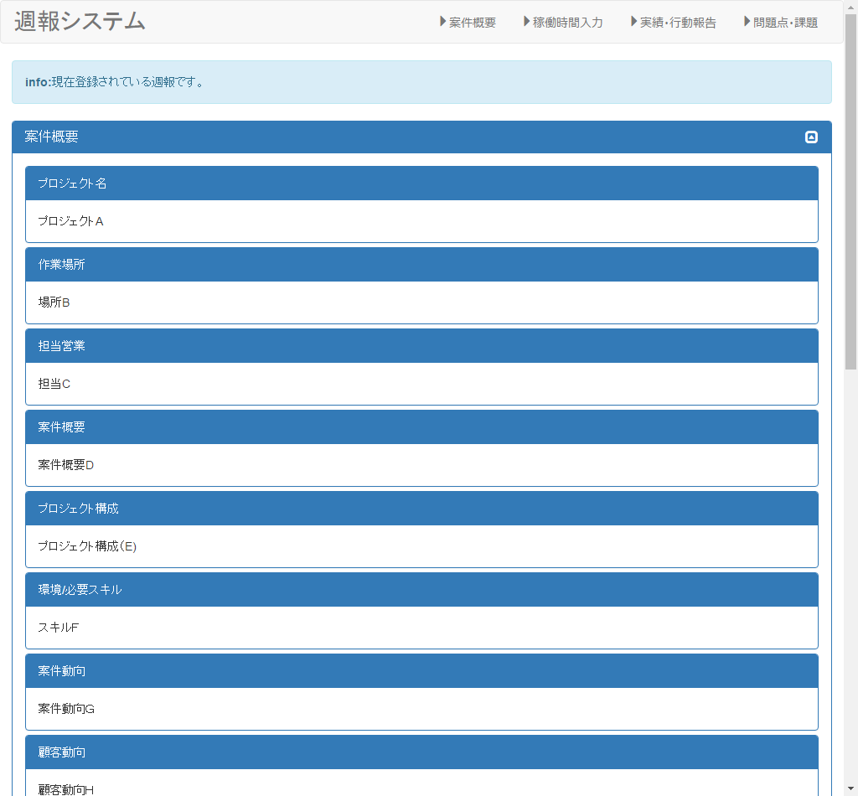

②
③
④

①

①

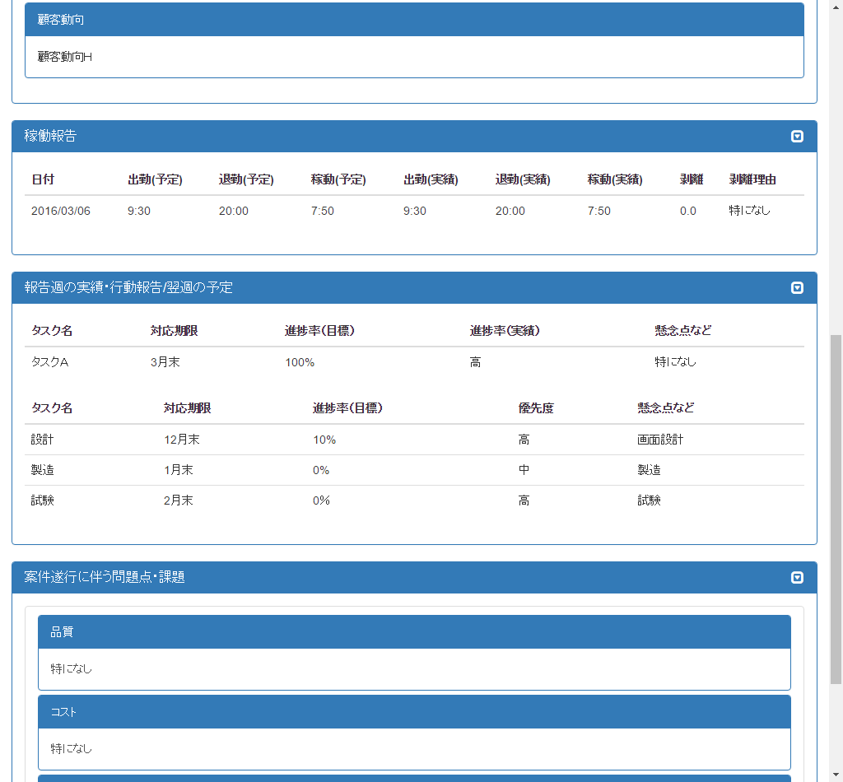

②

③

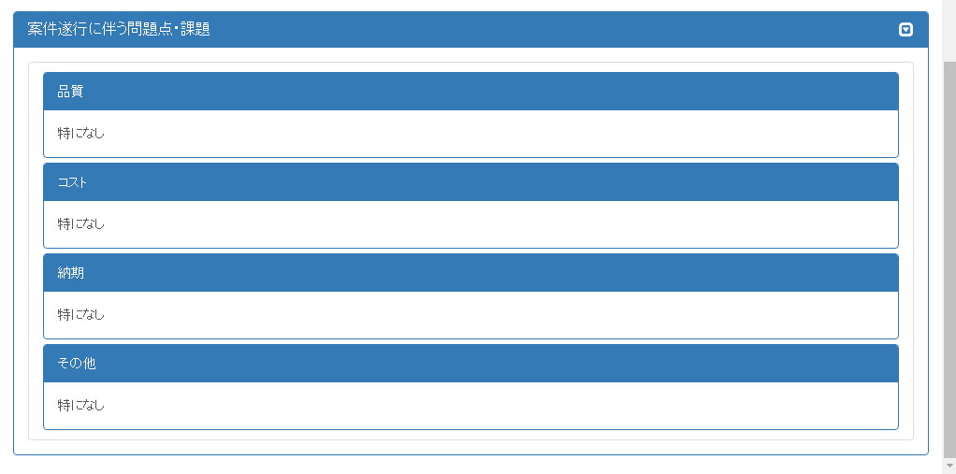

④

項目構成
項番 | 物理名 | ＩＤ | 入力形式 | ng-model ID(親要素） | ng-model ID(子要素） | 必須 | イベントID | 備考
1 | 案件概要編集 |  | - | - | - | - | /overView/edit
2 | 稼働時間編集 |  | - | - | - | - | /time/:uid
3 | 報告週の実績・行動報告編集 |  | - | - | - | - | /report/:uid
4 | 問題点・課題編集 |  | - | - | - | - | /task/edit

イベント
項番 | イベント名 | イベントＩＤ | 内容 |  |  | 備考
1 | 案件概要編集 | /overView/edit | 案件概要を編集する。
2 | 稼働時間編集 | /time/:uid | 稼働時間を編集する。 |  |  | 「:uid」は行数が設定される
3 | 報告週の実績・行動報告編集 | /report/:uid | 報告週の実績・行動報告を編集する。 |  |  | 「:uid」は行数が設定される
4 | 問題点・課題編集 | /task/edit | 問題点・課題を編集する。

JSON構成

案件概要
画面名 |  |  | 案件概要入力/編集画面 |  |  | 画面ID |  |  | overView
概要
案件概要の入力/編集を行う。

画面構成
PC・タブレット・スマートフォン
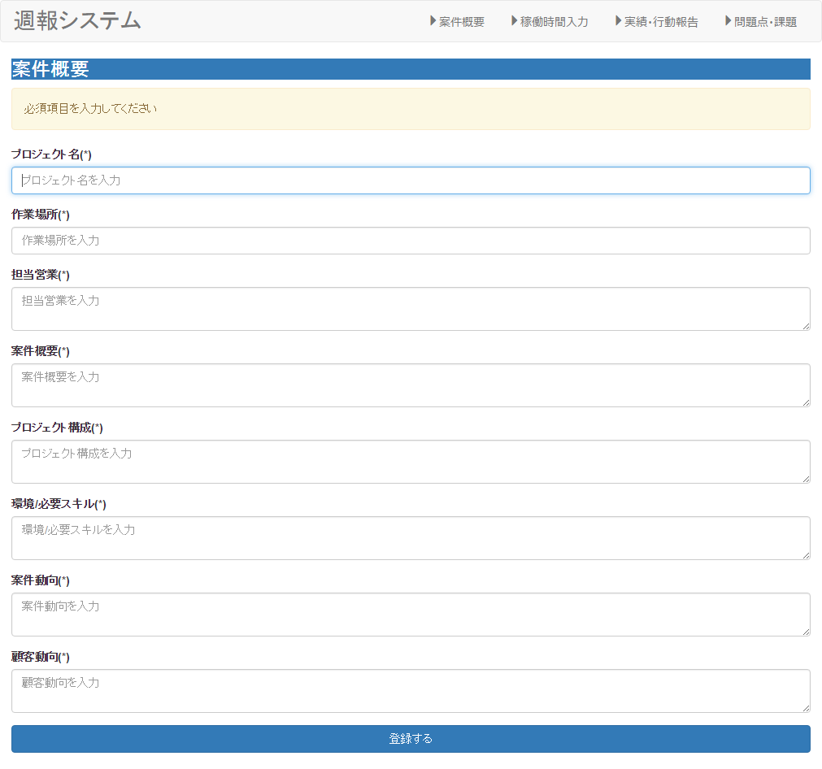

①

②

③

④

⑤

⑥

⑦

⑧

⑨

項目構成
項番 | 物理名 | ＩＤ | 入力形式 | ng-model ID(親要素） | ng-model ID(子要素） | 必須 | イベントID | 備考
1 | プロジェクト名 |  | text | overView | projectName | ○
2 | 作業場所 |  | text |  | place | ○
3 | 担当営業 |  | text |  | sales | ○
4 | 案件概要 |  | text |  | overview | ○
5 | プロジェクト構成 |  | text |  | constitution | ○
6 | 環境/必要スキル |  | text |  | skill | ○
7 | 案件動向 |  | text |  | projectsTrends | ○
8 | 顧客動向 |  | text |  | customerTrends | ○
9 | 登録 |  | - | - | - | - | addItem（）

イベント
項番 | イベント名 | イベントＩＤ | 内容 |  |  | 備考
1 | 登録する | addItem | 入力した稼働時間を登録する。

JSON構成
例 { projectName: "プロジェクト名A", place: "作業場所B", sales: "担当営業C", overview: "案件概要D", constitution: "プロジェクト構成E", skill: "スキルF", projectsTrends: "案件動向G", customerTrends: "顧客動向H" }

稼働時間入力
画面名 |  |  | 稼働時間入力/編集画面 |  |  | 画面ID |  |  | time
概要
稼働時間の入力/編集を行う。

画面構成
PC・タブレット・スマートフォン
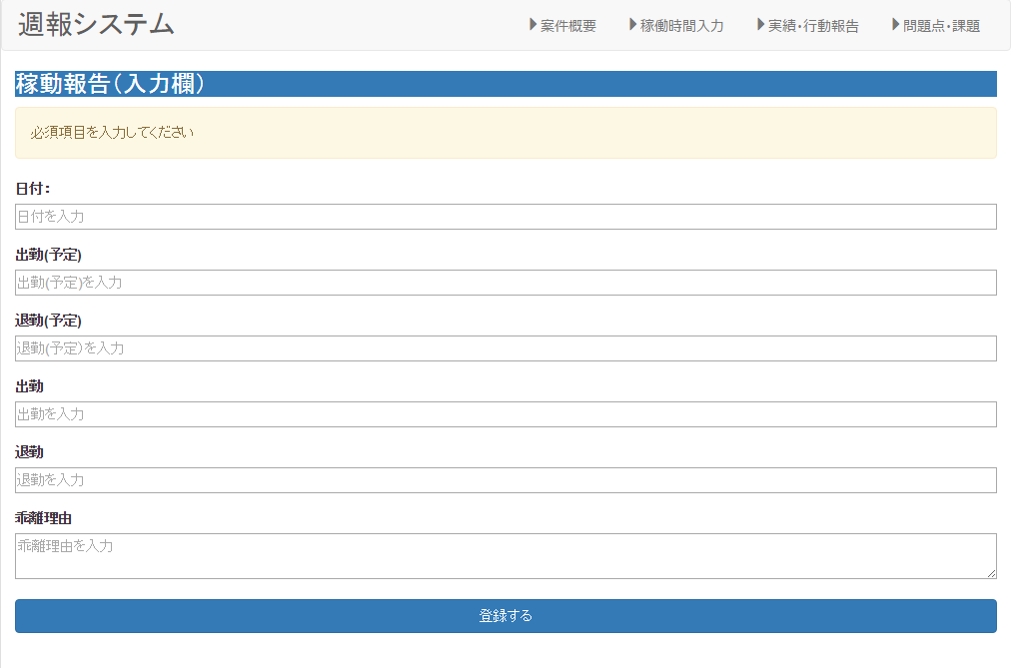

①

②

③

④

⑤

⑥

⑦

項目構成
項番 | 物理名 | ＩＤ | 入力形式 | ng-model ID(親要素） | ng-model ID(子要素） | 必須 | イベントID | 備考
1 | 日付 |  | date | item | date | ○
2 | 出勤開始時間(予定） |  | text |  | arrivedWorkPlan | ○
3 | 出勤終了時間(予定） |  | text |  | leftWorkPlan | ○
4 | 出勤開始時間 |  | text |  | arrivedWork
5 | 出勤終了時間 |  | text |  | leftWork
6 | 乖離理由 |  | text |  | memo | ○
7 | 登録 |  | - | - | - | - | addItem（）

イベント
項番 | イベント名 | イベントＩＤ | 内容 |  |  | 備考
1 | 登録する | addItem | 入力した稼働時間を登録する。

JSON構成
例 ｛ date: "2016/03/14", arrivedWorkPlan: "9:30", leftWorkPlan: "20:00" arrivedWork: "9:30", leftWork: "20:00", etc: "特になし" }

報告週の実績・行動報告入力
画面名 |  |  | 報告週の実績・行動報告入力/編集画面 |  |  | 画面ID |  |  | report
概要
報告週の実績・行動報告を登録/編集する。

画面構成
PC・タブレット・スマートフォン
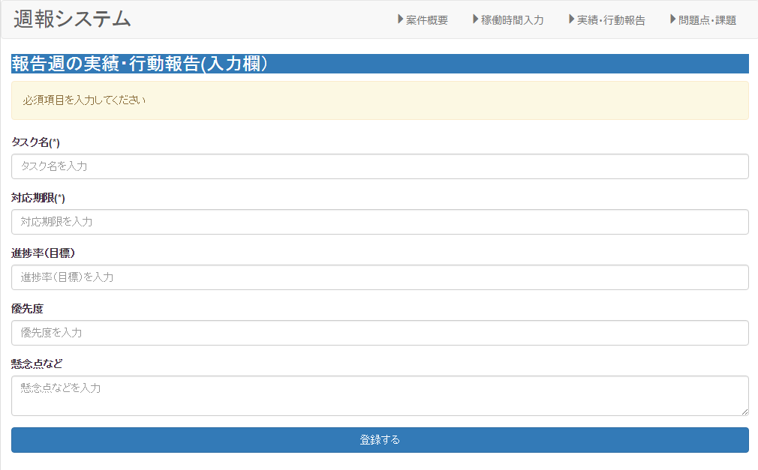

①

②

③

④

⑤

⑥

項目構成
項番 | 物理名 | ＩＤ | 入力形式 | ng-model ID(親要素） | ng-model ID(子要素） | 必須 | イベントID | 備考
1 | タスク名 |  | text | Item | task | ○
2 | 対応期限 |  | text |  | correspondingPeriod | ○
3 | 進捗率 |  | text |  | progressRate | ○
4 | 優先度 |  | text |  | priority | ○
5 | 懸念点 |  | text |  | concern | ○
6 | 登録 |  | - | - | - | - | addItem（）

イベント
項番 | イベント名 | イベントＩＤ | 内容 |  |  | 備考
1 | 登録する | addItem | 入力した稼働時間を登録する。

JSON構成
例 { task: "タスクA", correspondingPeriod: "3月末", progressRate: "100%", priority: "高", concern: "特になし" }

問題点・課題入力
画面名 |  |  | 問題点・課題入力/編集画面 |  |  | 画面ID |  |  | task
概要
今週発生した問題点・課題を入力/編集する。

画面構成
PC・タブレット・スマートフォン

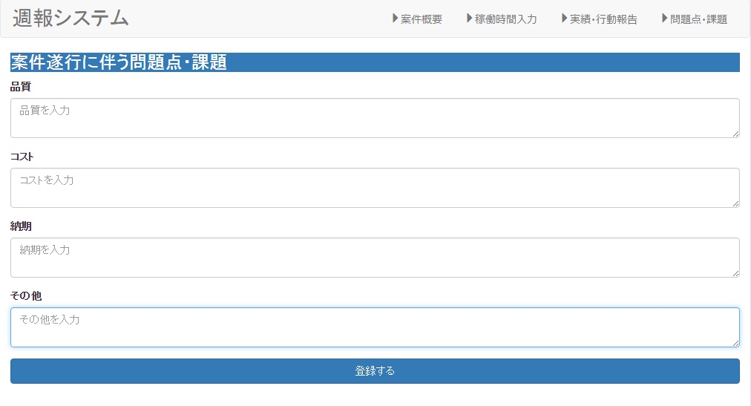

①

②

③

④

⑤

項目構成
項番 | 物理名 | ＩＤ | 入力形式 | ng-model ID(親要素） | ng-model ID(子要素） | 必須 | イベントID | 備考
1 | 品質 |  |  | task | quality | ○
2 | コスト |  |  |  | cost | ○
3 | 納期 |  |  |  | deliveryDate | ○
4 | その他 |  |  |  | etc | ○
5 | 登録 |  | - | - | - | - | addItem（）

イベント
項番 | イベント名 | イベントＩＤ | 内容 |  |  | 備考
1 | 登録する | addItem | 入力した問題点・課題を登録する。

JSON構成
例 { quality: "特になし", cost: "特になし", deliveryDate: "特になし", etc: "特になし" }

